【賞状】4年女
なんじょうカップ

第１２回 知念地区小学生クロスカントリー大会

個人の部 ４年生女子
第 | 15 | 位 | 記録 | #N/A
 |  |  |  | #N/A | 殿


その栄誉を讃える

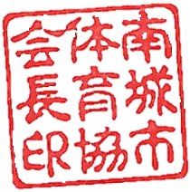
 |  |  | 2023-01-21
 |  |  | 南 城 市 体 育 協 会
 |  |  | 会 長 當 山 全 章

